TIỀN ĐIỆN
CÔNG TY TNHH MTV VẬN TẢI VÀ DU LỊCH MINH HẢI | HÓA ĐƠN TIỀN ĐIỆN T2

 | NGÀY LÀM ĐƠN: | 3 tháng 3 2026
 | TỪ NGÀY | 23 tháng 2 2026 | ĐẾN NGÀY: 28 tháng 02 2026
 | TỔNG SỐ NGÀY LÀM | 6 NGÀY
 | TIỀN ĐIỆN 1 THÁNG | 500,000 vnđ

Đến: CAO HOÀNG THƯƠNG
Phone: 0369453678
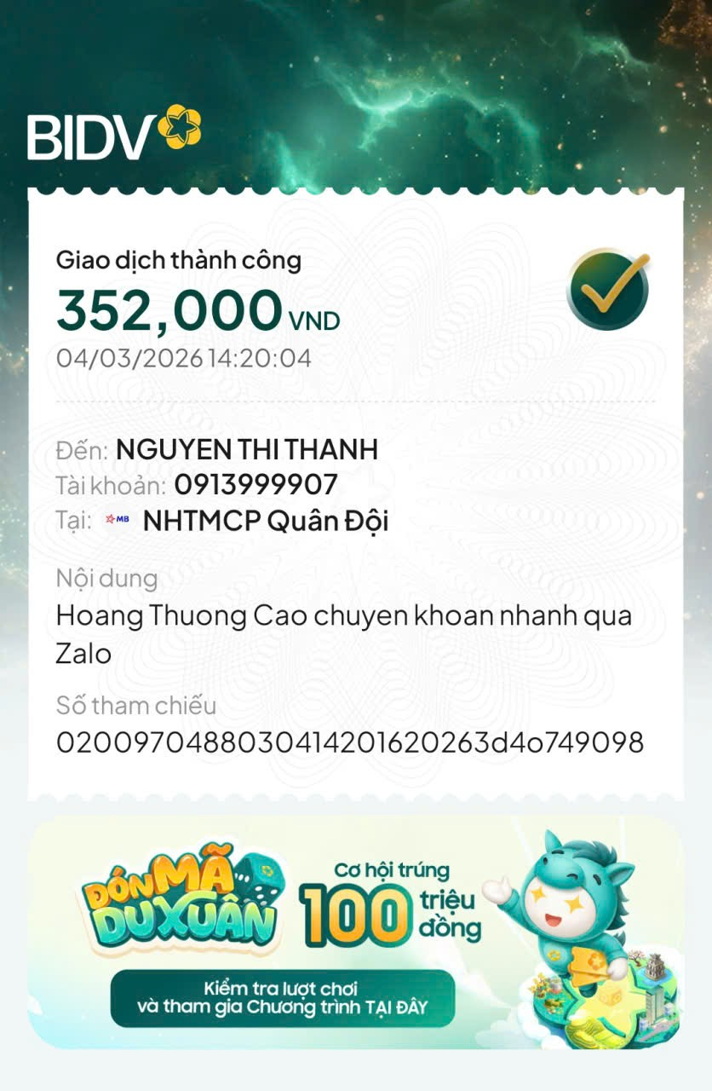

NỘI DUNG | SỐ LƯỢNG | TỔNG SỐ | GHI CHÚ
TIỀN ĐIỆN THÁNG 2 (6 NGÀY) | 0.2 THÁNG | 100,000 | TIỀN ĐIỆN THÁNG 2

 | TỔNG CHI PHÍ TRỪ
 | SỐ TIỀN CẦN ĐÓNG | 100,000 | ĐÃ ĐÓNG 4/3/2026
CÔNG TY TNHH MTV VẬN TẢI VÀ DU LỊCH MINH HẢI

